Hoja1
1

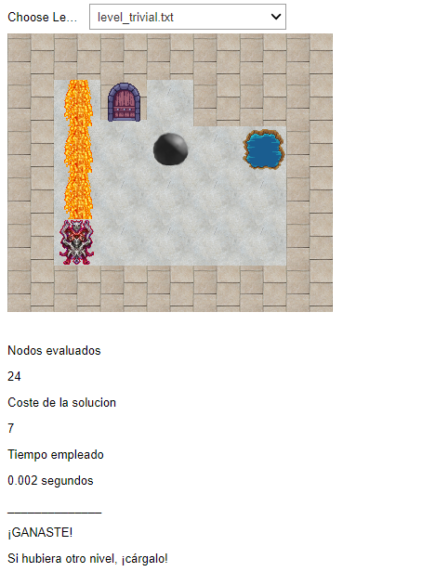
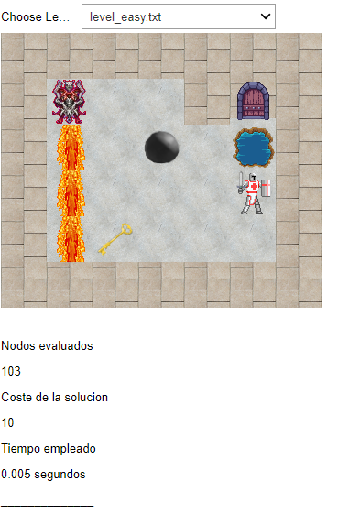
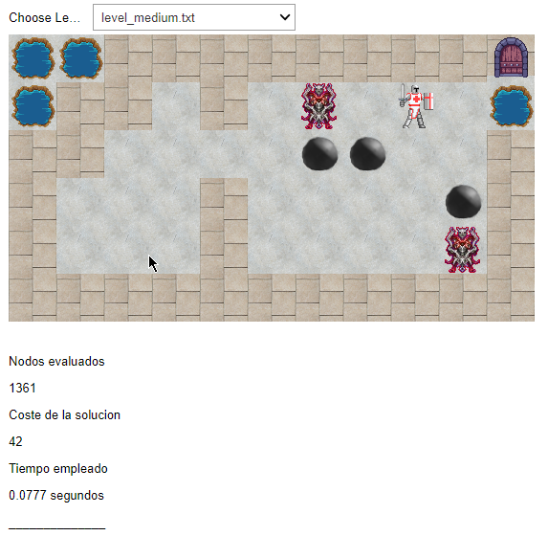
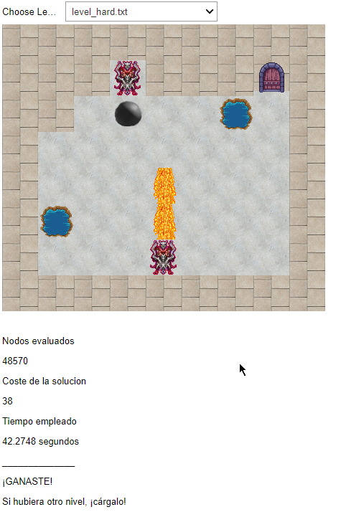
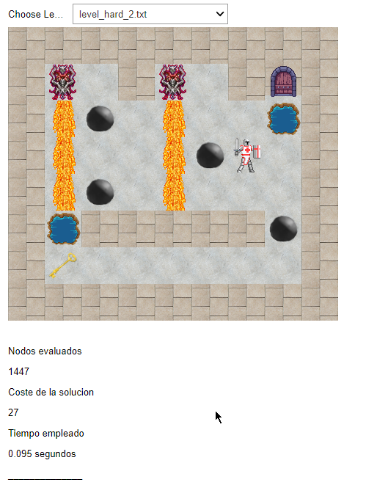

 | Nivel | Nodos | Coste | Tiempo
 | Trivial | 24 | 7 | 0.002
 | Easy | 103 | 10 | 0.005
 | Medium | 1361 | 42 | 0.0077
 | Hard | 48570 | 38 | 42
 | Hard 2 | 1447 | 27 | 0.094 |  | Menor coste
 |  |  |  |  |  | Más nodos | => | Más tiempo
2

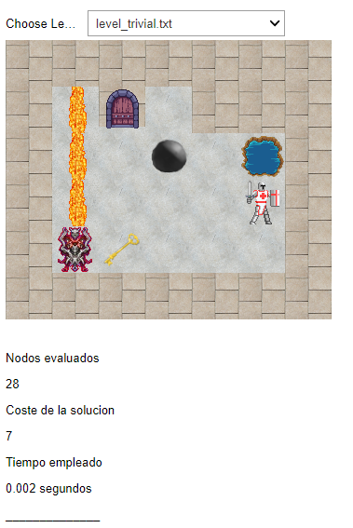
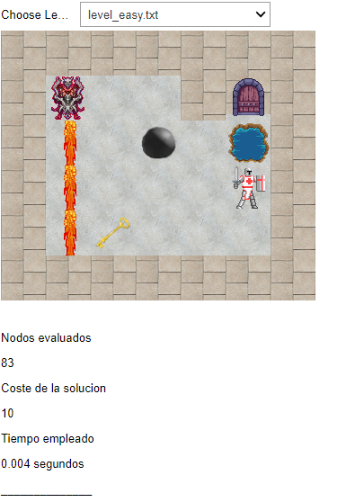
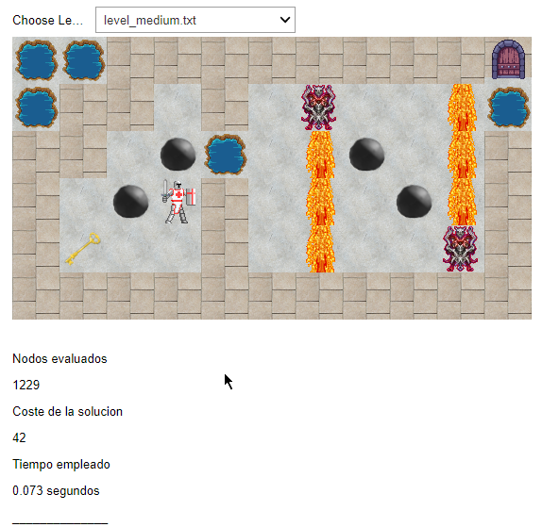
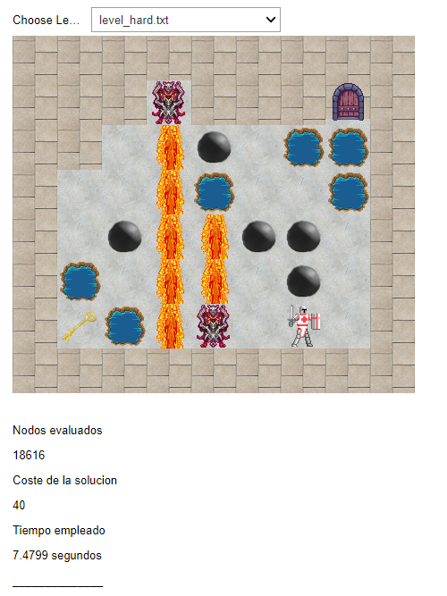
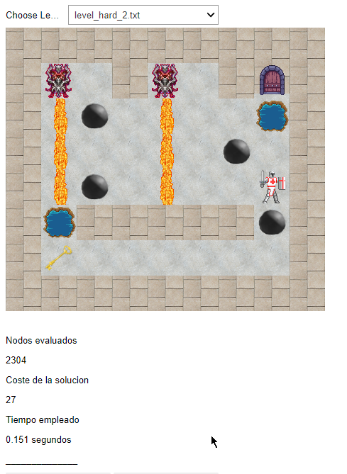

 | Nivel | Nodos | Coste | Tiempo
 | Trivial | 28 | 7 | 0.002
 | Easy | 83 | 10 | 0.004
 | Medium | 1229 | 42 | 0.0073 |  | Coste medio
 | Hard | 18616 | 40 | 7 |  | Más nodos | => | Más tiempo
 | Hard 2 | 2304 | 27 | 0.151

3
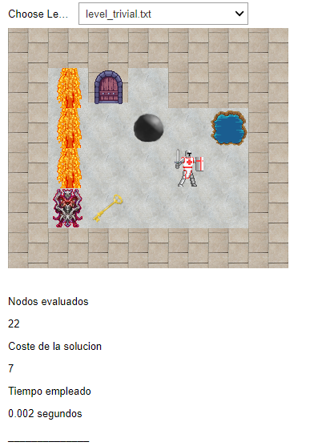
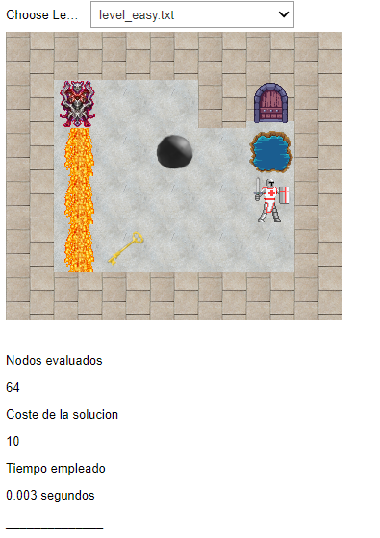
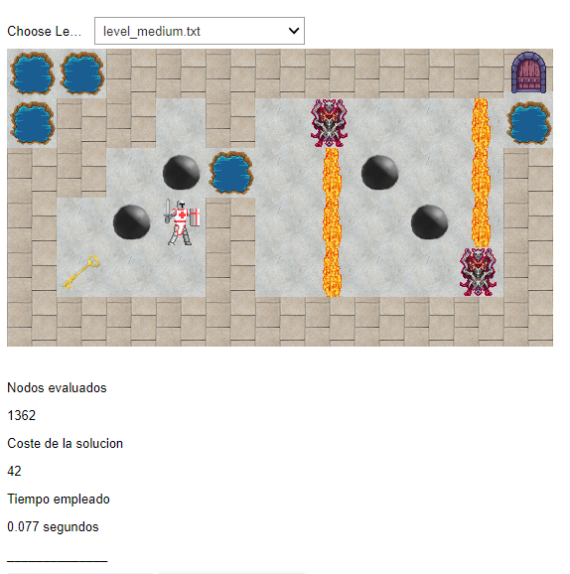
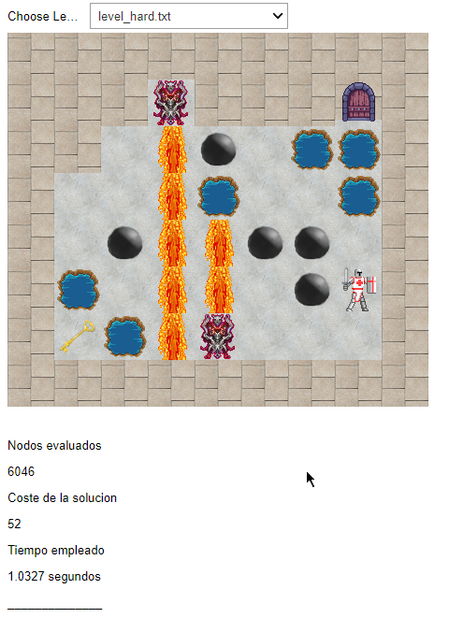
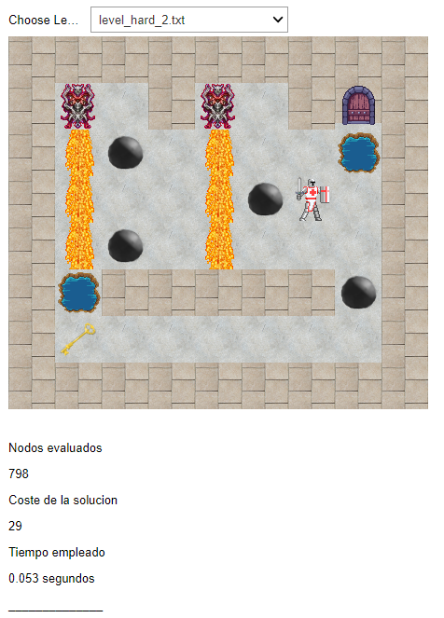

 | Nivel | Nodos | Coste | Tiempo
 | Trivial | 22 | 7 | 0.002
 | Easy | 64 | 10 | 0.003 |  | Mayor coste
 | Medium | 1362 | 42 | 0.0077 |  | Menor nodos | => | Menor tiempo
 | Hard | 6046 | 52 | 1
 | Hard 2 | 798 | 29 | 0.053

 |  | Nivel | Menor Coste |  |  | Balanceado |  |  | Menor Tiempo
 |  |  | Nodos | Coste | Tiempo | Nodos | Coste | Tiempo | Nodos | Coste | Tiempo
 |  | Trivial | 24 | 7 | 0.0020 | 28 | 7 | 0.0020 | 22 | 7 | 0.0020
 |  | Easy | 103 | 10 | 0.0050 | 83 | 10 | 0.0040 | 64 | 10 | 0.0030
 |  | Medium | 1361 | 42 | 0.0077 | 1229 | 42 | 0.0073 | 1362 | 42 | 0.0077
 |  | Hard | 1447 | 27 | 0.0940 | 18616 | 40 | 7.4800 | 6046 | 52 | 1.0330
 |  | Hard 2 | 48570 | 38 | 42.2748 | 2304 | 27 | 0.1510 | 798 | 29 | 0.0530

 |  | Nivel | Menor Coste |  |  | Balanceado |  |  | Menor Tiempo |  |  | Nivel | Menor Coste | Balanceado | Menor Tiempo
 |  |  | Nodos | Coste | C/N | Nodos | Coste | C/N | Nodos | Coste | C/N
 |  | Trivial | 24 | 7 | 0.2917 | 28 | 7 | 0.2500 | 22 | 7 | 0.3182 | Trivial | 0.2917 | 0.2500 | 0.3182
 |  | Easy | 103 | 10 | 0.0971 | 83 | 10 | 0.1205 | 64 | 10 | 0.1563 | Easy | 0.0971 | 0.1205 | 0.1563
 |  | Medium | 1361 | 42 | 0.0309 | 1229 | 42 | 0.0342 | 1362 | 42 | 0.0308 | Medium | 0.0309 | 0.0342 | 0.0308
 |  | Hard | 1447 | 27 | 0.0187 | 2304 | 27 | 0.0117 | 798 | 29 | 0.0363 | Hard | 0.0187 | 0.0117 | 0.0363
 |  | Hard 2 | 48570 | 38 | 0.0008 | 18616 | 40 | 0.0021 | 6046 | 52 | 0.0086 | Hard 2 | 0.0008 | 0.0021 | 0.0086

 |  |  |  |  |  |  |  |  |  |  |  |  |  |  | hard y hard 2 están al reves que las imágenes

 |  |  |  |  |  |  |  |  |  |  |  |  |  |  | Relación del coste conseguido según nodos estudiados. Mayor es mejor

